PD
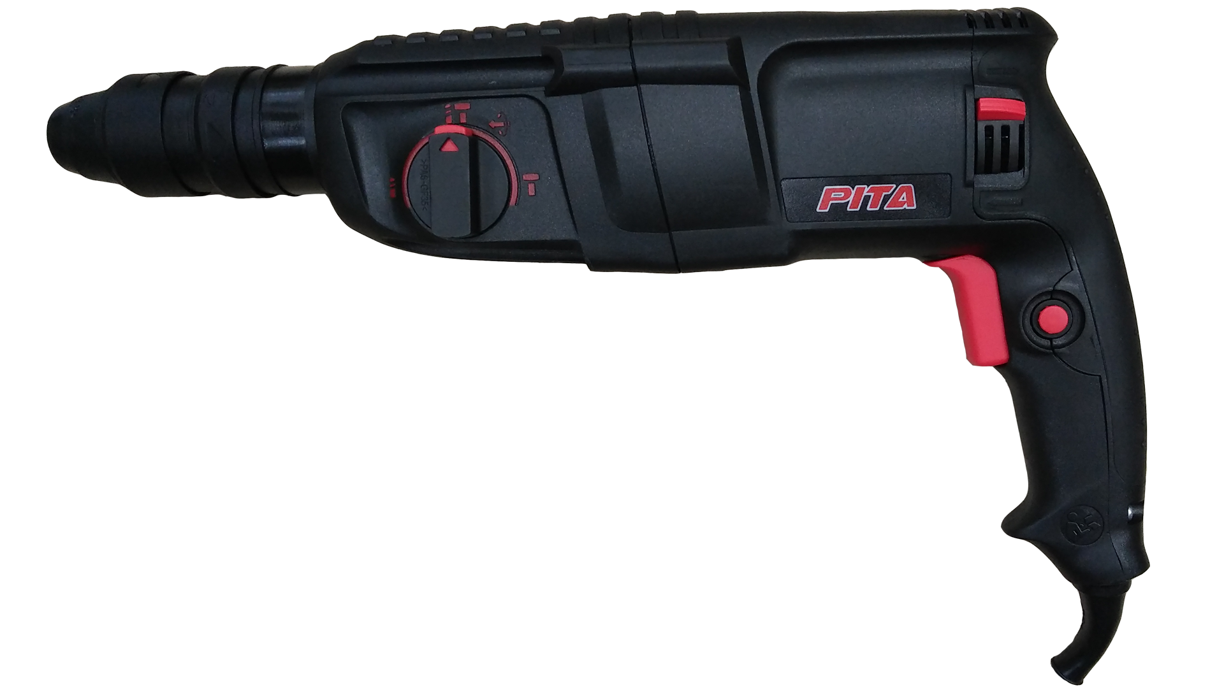
เลขที่ SKU : 05-001-950 วันที่ : 08/11/2023
1. ข้อมูลสินค้า |  |  |  | รูปสินค้า
ประเภท (กลุ่มหลัก) | เครื่องมือไฟฟ้า | ประเภท (กลุ่มรอง) | สว่านโรตารี่
ชื่อภาษาไทย | สว่านกระแทกโรตารี่ 2-26DFR PITA | ชื่อภาษาอังกฤษ
รหัสสินค้า | 05-001-950 | Barcode | 8859007709346
สถานะสินค้า | A | รหัสทีมขาย
รุ่น (Model) |  | ยี่ห้อ | PITA
สีตัวสินค้า | ดำ | สีของบรรจุภัณฑ์ | ดำ
ทำจากวัสดุ | พลาสติก - เหล็ก | ประเทศผู้ผลิต | PRC
ผู้ผลิต | S76 เครื่องมือไฟฟ้า

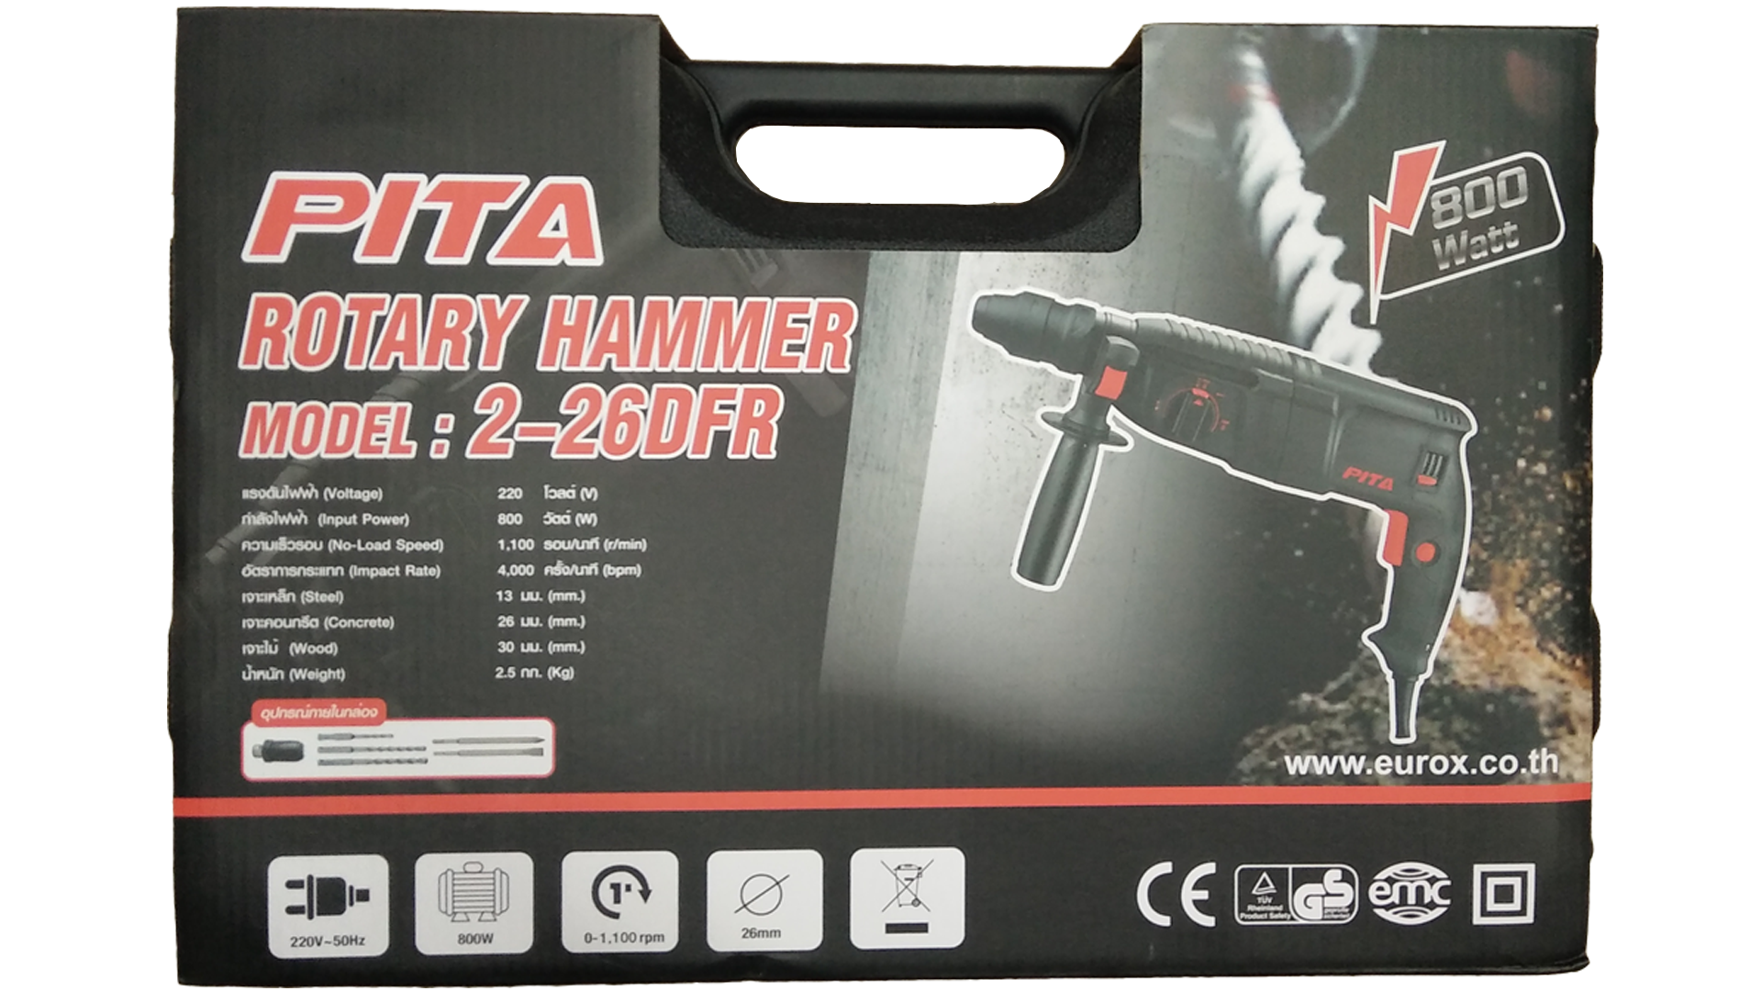
2. คุณสมบัติ |  |  |  | รูปบรรจุภัณฑ์
แรงดันไฟฟ้า | 230 โวลต์ | กำลังไฟฟ้า | 800 วัตต์
ความเร็วรอบ | 1,100 รอบ/นาที | อัตรากระแทก | 4,000 ครั้ง/นาที
เจาะเหล็ก | 13 มม. | เจาะคอนกรีต | 26 มม.
เจาะไม้ | 30 มม.

3. รายละเอียดบรรจุภัณฑ์
ขนาดสินค้า (ซม.) | 42x8.3x23 (ไม่รวมบรรจุภัณฑ์) | น้ำหนักสินค้า (กก.) | 3.08 (ไม่รวมบรรจุภัณฑ์)
ขนาดกล่อง 1 (ซม.) | 43x11.5x27 | ขนาดบรรจุ (กล่อง) | 1 PCS
ขนาดกล่อง 2 (ซม.)
 |  | น้ำหนักรวมสินค้า (กก.) | 5.3 | อุปกรณ์ภายในกล่อง
บาร์โค้ดกล่อง | 8859007709346 | ขนาดลัง (ซม.) | xx
ขนาดบรรจุ (ลัง) |  | น้ำหนักลังรวมสินค้า (กก.)

4. อุปกรณ์ภายในกล่อง
- สว่านโรตารี่ 2-26 DFR PITA - แปรงถ่าน - ดอกสกัดแหลม - ดอกสกัดแบน - คู่มือการใช้งาน - ใบรับประกัน 3 เดือน - หัวสว่านเสริม - ดอกสว่านเจาะปูน 3 ดอก - ก้านวัดระยะ

5. วิธีการใช้งาน
ใช้สำหรับเจาะปูน/เจาะไม้/เจาะเหล็ก


6. จุดเด่น จุดขาย ของสินค้า |  |  |  | รูปลังสินค้า
- ตัวสว่านทำจาก วัสดุที่มีความแข็งแรงน้ำหนักเบา - ด้ามจับหลักและด้ามจับเสริมเป็นแบบนุ่มช่วยให้จับเครื่องมือได้อย่างมั่นคง - ปลอกหุ้มสายไฟปรับมุมได้อิสระเพื่อป้องกันสายไฟขาด - สามารถปรับการหมุน ซ้าย-ขวา - สามารถเปลี่ยนหัวจับ ได้โดยง่ายไม่ต้องใช้เครื่องมือช่วย - งานเจาะเสาปูนเพื่อเสียบเหล็กก่ออิฐ เจาะฝังพุก สกัดแผ่นกระเบื้องออก และสกัดเหลี่ยมคานปูนได้แต่ไม่หนักมาก

7. การรับประกัน
ระยะเวลารับประกัน (เดือน) | 3 ระบุ
ประเภทการรับประกัน | เครื่องมือไฟฟ้า
เงื่อนไขการรับประกัน | 1. บริษัทฯ จะบริการซ่อมและเปลี่ยนอะไหล่ โดยไม่คิดมูลค่าแก่สินค้าที่จัดจำหน่ายโดยบริษัทฯ ในกรณีที่ความเสียหายเกิดจากความผิดพลาดของโรงงานผู้ผลิต ภายในระยะเวลา 3 เดือน นับจากวันที่ซื้อ (ทั้งนี้ดูจากใบเสร็จรับเงินของทางร้านค้าที่สั่งซื้อและใบรับประกัน) 2. การรับประกันนี้ไม่รวมการชำรุดของวัสดุสิ้นเปลือง อุปกรณ์เสริม และของแถมในชุด 3. การรับประกันจะสิ้นสุดจากการใช้ผิดประเภท เช่น ถอด ซ่อม ดัดแปลง แก้ไขเปลียนสภาพไปจากเดิมโดยบุคคลภายนอก หรือการดูแลรักษาไม่ถูกต้องตามที่ระบุไว้ในคู่มือ 4. การรับประกันนี้ไม่รวมถึงค่าขนส่ง หากต้องการให้ บริษัทฯ บริการถึงที่จะมีค่าใช้จ่าย 5. ใบรับประกันนี้ใช้ได้เฉพาะเครื่องที่มีเบอร์เครื่องตรงกันเท่านั้น ไม่สามารถโอนให้ผู้อื่นได้ หากใบรับประกันหาย บริษัทฯ ขอสงวนสิทธิ์การไม่ออกใบรับประกันใหม่ในทุกกรณี

8. ข้อมูล สคบ.
ชื่อสินค้า | สว่านกระแทกโรตารี่ 2-26DFR PITA
ผลิตจากประเทศ | PRC |  |  | รูป Barcode

จัดจำหน่ายโดย | บริษัท คิงบางกอก อินเตอร์เทรด จำกัด
 | 541,543,545 ซอย 39/1 แขวงท่าแร้ง เขตบางเขน กรุงเทพมหานคร 10220
 | เลขประจำตัวผู้เสียภาษี: 0105545012035 สำนักงานใหญ่ | โทรศัพท์: 02-509-3850 | โทรสาร: 02-509-3856
บรรจุ | 1 ตัว/กล่อง
วิธีการใช้ | ใช้สำหรับเจาะปูน/เจาะไม้/เจาะเหล็ก
คำเตือน | เพื่อความปลอดภัยเก็บอุปกรณ์ให้พ้นมือเด็ก
ราคา | ระบุ ณ จุดขาย
วันที่ผลิต

9. ข้อควรระวัง
คำเตือน | เพื่อความปลอดภัยเก็บอุปกรณ์ให้พ้นมือเด็ก
ข้อแนะนำในการใช้งาน | ห้ามใช้งานผิดประเภท

